INDEX




CONFIGURAÇÕES


QUANTO VOCÊ DESEJA ECONOMIZAR POR MÊS? |  | R$1,000.00

INSTRUÇÕES

01. | UTILIZE O MENU PARA NAVEGAR ENTRE OS PAINÉIS.

02. | PREENCHA OS DADOS DE RECEITA (O QUE VOCÊ GANHOU) E DESPESA (O QUE VOCÊ GASTOU).

03. | AS DEMAIS TELAS SÃO PAINÉIS AUTOMÁTICOS QUE VOCÊ NÃO PRECISA INSERIR INFORMAÇÃO. APENAS UTILIZAR OS FILTROS

O QUE DESEJA FAZER AGORA?

MODELO
1
UTILIZAR ESSA PLANILHA É BEM SIMPLES. VOCÊ DEVERÁ PREENCHER SEUS GANHOS (ENTENDA COMO RECEITA) E SUAS PERDAS (ENTENDA COMO DESPESA). VAMOS COMEÇAR COM SUA RECEITA, CLICANDO NO ÍCONE VERDE DO MENU.

2
PREENCHA COM SEUS VALORES, RESPEITANDO CADA TIPO DE RECEITA E O MÊS QUE OCORREU. PARA MELHORAR A ANÁLISE POSTERIOR, CRIAMOS ALGUMAS CATEGORIAS QUE VOCÊ MESMO PODE ESCOLHER. NO EXEMPLO ABAIXO, VEJA QUE CRIAMOS DUAS RECEITAS (SALÁRIO E 13º SALÁRIO) DENTRO DA CATEGORIA "SALÁRIO".

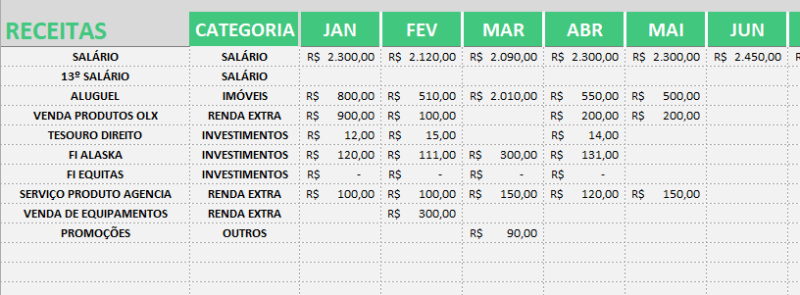

3
APÓS FINALIZAR SUAS RECEITAS, FAÇA O MESMO PARA AS SUAS DESPESAS.

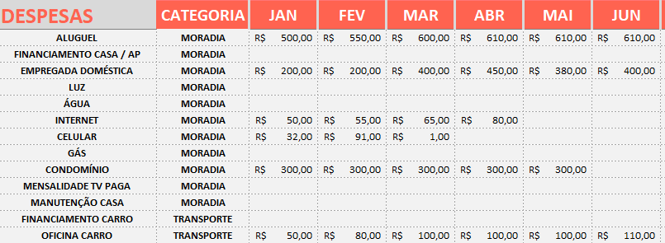

4
APÓS FINALIZAR OS LANÇAMENTOS DE RECEITA E DESPESA, VOCÊ JÁ PODE USUFRUIR DOS PAINÉIS QUE SÃO AUTOMÁTICOS E QUE IRÃO FACILITAR SUAS ANÁLISES. NESSES PAINÉIS, VOCÊ SÓ PRECISA SELECIONAR CATEGORIAS OU MESES NOS FILTROS. NÃO É NECESSÁRIO INCLUIR NENHUMA INFORMAÇÃO NESSES PAINÉIS.

DASHBOARD
JAN | #N/A | R$500.00
FEV | #N/A | R$600.00
MAR | #N/A | R$1,100.00
ABR | #N/A | #N/A
MAI | #N/A | #N/A
JUN | #N/A | #N/A
JUL | #N/A | #N/A
AGO | #N/A | #N/A
SET | #N/A | #N/A
OUT | #N/A | #N/A
NOV | #N/A | #N/A
DEZ | #N/A | #N/A
RECEITAS
DESPESAS

 | 0%
 | 100%
JANEIRO
SALDO DO MÊS
-R$ 500,00
RECEITA
DESPESA
R$-
MÊS ATUAL:
-50%
DA META
COMPARAR COM:
EM RELAÇÃO À JANEIRO
EM RELAÇÃO À JANEIRO
R$500,00
MÊS MAIS NEGATIVO
-
-R$ 1.100,00
MÊS MAIS POSITIVO
-
R$ -

SALDO TOTAL EM
BATERAM META
MESES
2024
-R$ 2.200,00
0

ANALISE MENSAL
ESCOLHA O MÊS:
-R$ 500,00
SALDO DO MÊS:
META NÃO BATIDA!

SALÁRIO | R$-
IMÓVEIS | R$-
RENDA EXTRA | R$-
DEMAIS | R$-
MORADIA | R$500.0
TRANSPORTE | R$-
SAÚDE | R$-
DEMAIS | R$-

RECEITA
R$-
DESPESA
R$500,00

TOP 3 CATEGORIAS DE RECEITAS
TOP 3 CATEGORIAS DE DESPESAS

1
SALÁRIO
R$-
CATEGORIA
VALOR
#
%
-
2
IMÓVEIS
R$-
-
3
RENDA EXTRA
R$-
-
4
DEMAIS
R$-
-
1
MORADIA
R$500,0
CATEGORIA
VALOR
#
%
100%
2
TRANSPORTE
R$-
0%
3
SAÚDE
R$-
0%
4
DEMAIS
R$-
0%

